Pavillonnaire
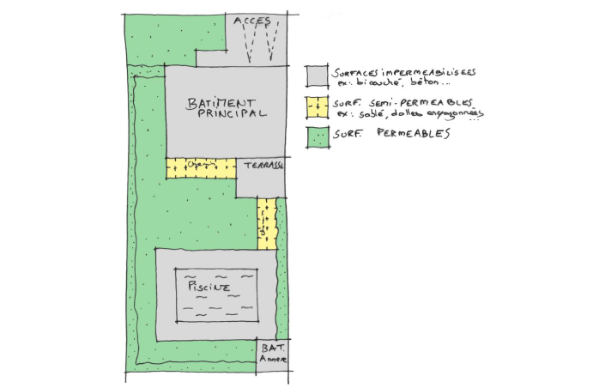
Dimensionnement des ouvrages de gestion des eaux pluviales urbaines Zone pavillonnaire
La gestion quantitative des eaux pluviales n’est pas exigée sur les zones urbanisées, sous réserve que les aménagements respectent le taux d’imperméabilisation maximum fixé à 50 % (0,50) pour les zones UB, UC, UVb, AH1, AH2, NH. Lorsque ce taux d’imperméabilisation ne peut pas être respecté, une mesure compensatoire devra être mise en œuvre pour réguler ou infiltrer les eaux pluviales de la surface imperméabilisée résultante excédentaire.

Les surfaces imperméabilisées | Surfaces semi-perméables | Surfaces perméables
Parking et voirie étanche (en enrobé, béton, asphalte, bicouches, …) | Les surfaces sablées ou stabilisées | Les surfaces en pleine terre (pelouse, bois, potager, …)
Terrasse et chemin (revêtu et étanche) | Les surfaces pavées (joints et lit de pose en sable)
Toiture (en tuile, ardoise, zinc, acier, …) | Les surfaces sur dalle perméable (dalle engazonnée, …)
 | Les surfaces minérales perméables (grave, galet ou gravier, enrobé ou béton poreux, ...)

à renseigner par le pétitionnaire à partir des caractéristiques du projet (surfaces du projet)
calculé automatiquement

Donnée | Calcul | Valeur
Surfaces du projet (S) | Surface totale du projet (St) (surface de parcelle inférieure à 1700m²) | St= | 500 | m²
 | Surface imperméabilisée (Simp) | Simp= | 0 | m²
 | Surface partiellement imperméabilisée (SP_imp) | SP_imp | 0 | m²
 | Surface perméable (Svert) | Svert= | 500 | m²
Dimensionnement des ouvrages de gestion des eaux pluviales | Taux d'imperméabilisation (Timp ) | Timp = | 0.00 |  | 0,50 maxi
 | Nécessité de la mise en place d'une mesure compensatoire à mettre en place |  | NON

 | Surfaces imperméabilisées résultantes excédentaires | Simp_exc= | - | m²
 | Mesure compensatoire à mettre en place (Volume et débit de fuite) | Volume = | - | m3
 |  | Qf= | - | L/s

Au-delà d'une surface imperméabilisée résultantes excédentaires supérieures à 1 700 m², l’élaboration d’un plan de gestion global des eaux pluviales est exigée. Ce plan de gestion devra définir, à l’échelle de chaque zone, les modalités de gestion des eaux pluviales et détailler les ouvrages nécessaires et leur implantation, en justifiant de leur dimensionnement.

